BELANGRIJKE INFO
HOE GEBRUIKT U DEZE “Standaard Risicoanalyse Beroepen” ?
De “Standaard Risicoanalyse Beroepen” is een algemeen advies. Het is belangrijk dit aan te passen aan uw concrete situatie.
- Overloop zorgvuldig de opgesomde functies, de taken per functie; de voorgestelde gevaren en risico's: schrap of pas aan waar nodig.
- evalueer de risico’s door een score in te vullen voor de 'ernst' van het risico en voor de 'blootstelling' van uw werknemers aan elk risico (zie meer info over de methode hieronder)
- een risicoanalyse moet de risico's evalueren om hun grootte te bepalen: in deze tool gebruiken we de formule: ERNST x BLOOTSTELLING = RISICOSCORE
- afhankelijk van de risicoscore, moet u actie ondernemen. Hoe hoger de risicoscore, hoe doortastender en sneller u moet optreden. Zie meer info hieronder
- we stellen een aantal preventiemaatregelen voor. Hoe hoger deze score, hoe meer urgent en prioritair de te nemen preventiemaatregelen zijn. (hieronder meer info over de preventieladder)
- belangrijk: beoordeel de risico's ZONDER rekening te houden met de maatregelen die u reeds in uw bedrijf toepast. Noteer de reeds genomen maatregelen, samen met eventueel bijkomende in de kolom 'preventiemaatregelen'.
Voor een offerte met het oog op bijkomende ondersteuning bij het uitvoeren van risicoanalyses kunt u steeds contact opnemen met |  |  |  |  |  | health.safety@securex.be

UITLEG BIJ DE METHODE:
Mogelijke scores voor ERNST, BLOOTSTELLING en RISICOSCORE:
 |  |  |  | RISICOSCORE |  | BLOOTSTELLING
ERNST |  | BLOOTSTELLING |  | = ERNST x BLOOTSTELLING: |  | Geen | Jaarlijks | Maandelijks | Wekelijks | Dagelijks
Licht | 1 | Geen | 0 | ERNST |  | 0 | 1 | 2 | 4 | 8
Matig | 2 | Jaarlijks | 1 | Licht | 1 | 0 | 1 | 2 | 4 | 8
Ernstig | 4 | Maandelijks | 2 | Matig | 2 | 0 | 2 | 4 | 8 | 16
Zeer ernstig | 32 | Wekelijks | 4 | Ernstig | 4 | 0 | 4 | 8 | 16 | 32
 |  | Dagelijks | 8 | Zeer ernstig | 32 | 0 | 32 | 64 | 128 | 256
 |  |  |  |  |  | ! Hoe hoger de risicoscore, hoe doortastender en sneller u moet optreden.

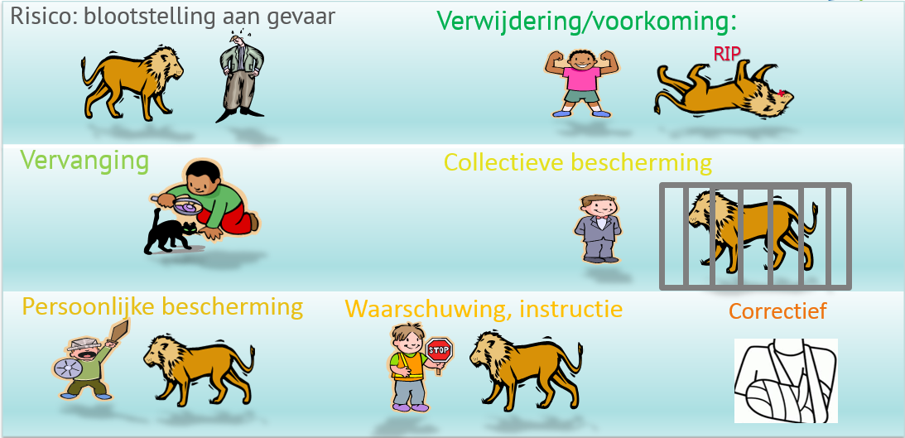
DE PREVENTIELADDER
Zowel de Welzijnswet als gezond verstand sturen erop aan dat u als werkgever structurele preventiemaatregelen verkiest,
m.a.w. neem steeds een maatregel die zo hoog mogelijk op de preventieladder staat:
Verwijdering/Voorkoming
Vervanging
Collectieve beschermingsmiddelen (CBM)
Persoonlijke beschermingsmiddelen (PBM)
Opleiding, procedures, instructies, signalisatie
Schadebeperking: EHBO, noodplan, ...

Deze “Standaard Risicoanalyse Beroepen” beoogt de Werkgever een standaard risicoanalyse ter beschikking te stellen op niveau van een standaard “functie” (beroep). Bij iedere functie werd een standaard takenlijst geformuleerd en een niet-limitatieve lijst van hieraan verbonden risico’s bepaald. Daarnaast reikt het document u een methodiek aan met het oog op de evaluatie van de aanwezige risico’s en bevat het (een niet-limitatieve lijst van) voorstellen van preventiemaatregelen. EDPB Securex stelt voormelde standaard risicoanalyse beroepen ter beschikking van de Werkgever in het kader van zijn verplichtingen onder artikel II.3-16.- § 1, 1° en 2° van de codex over het welzijn op het werk. De “Standaard Risicoanalyse Beroepen” is te beschouwen als een basisadvies of algemene raadgeving, is geen wettelijke risicoanalyse in de verschillende domeinen en houdt geen rekening met uw concrete situatie. Het is de verantwoordelijkheid van de Werkgever om dit werkinstrument te gebruiken in het kader van het effectief uitvoeren van de risicoanalyse. Hiertoe dient de Werkgever onder meer: - De volledigheid na te gaan van de door zijn werknemers uitgeoefende functies en taken; - de risico’s na te gaan die gelinkt zijn aan elke taak en aan de concrete omstandigheden; - de risico’s te evalueren door de ernst en blootstelling per risico te bepalen; - op grond van de uitgevoerde risico-evaluatie de gepaste preventiemaatregelen te bepalen rekening houdend met de in artikel 5 van de welzijnswet bepaalde preventiebeginselen. Het is tevens de verantwoordelijkheid van de Werkgever om de door de Werkgever bepaalde preventiemaatregelen uit te voeren. Voor een offerte met het oog op bijkomende ondersteuning bij het uitvoeren van uw risicoanalyses kunt u steeds contact opnemen met health.safety@securex.be.

